供應商資料查詢(採購)
NO. | 提出日期 | 類別 | 部門 | Name | 工號 | 測試階段 | 測試問題描述 | 希望改善的地方 | 狀態 | 圖片 | Ivy comment | Rick Resonse
 | 2024-09-30 | 微調 | PQM-SS | IvyWang | 192126 | 優化1 | 供應商資料查詢(採購),供應商狀態,下拉式選單參數新增 | 常用參數設定需新增"供應商狀態" |  | 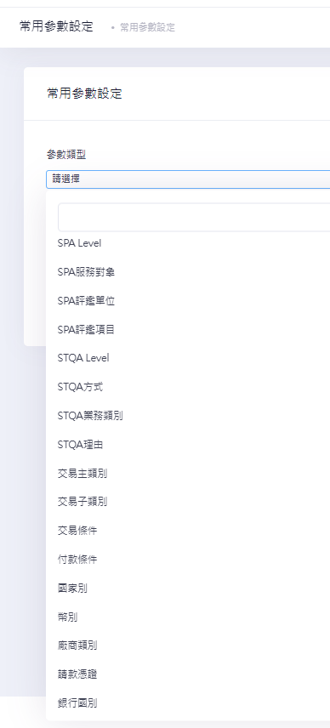

審核功能
NO. | 提出日期 | 類別 | 部門 | Name | 工號 | 測試階段 | 測試問題描述 | 希望改善的地方 | 狀態 | 圖片 | Ivy comment | Rick Resonse
 | 2024-09-30 | 微調 | PQM-SS | IvyWang | 192126 | 優化1 | ACC複審時,若帶入的供應商代碼,資料庫內原本已存在,應顯示提示訊息,供應商代碼重覆,但目前只會出現"undefined" | ACC複審時,若帶入的供應商代碼重覆,應該顯示正確的提示訊息 | 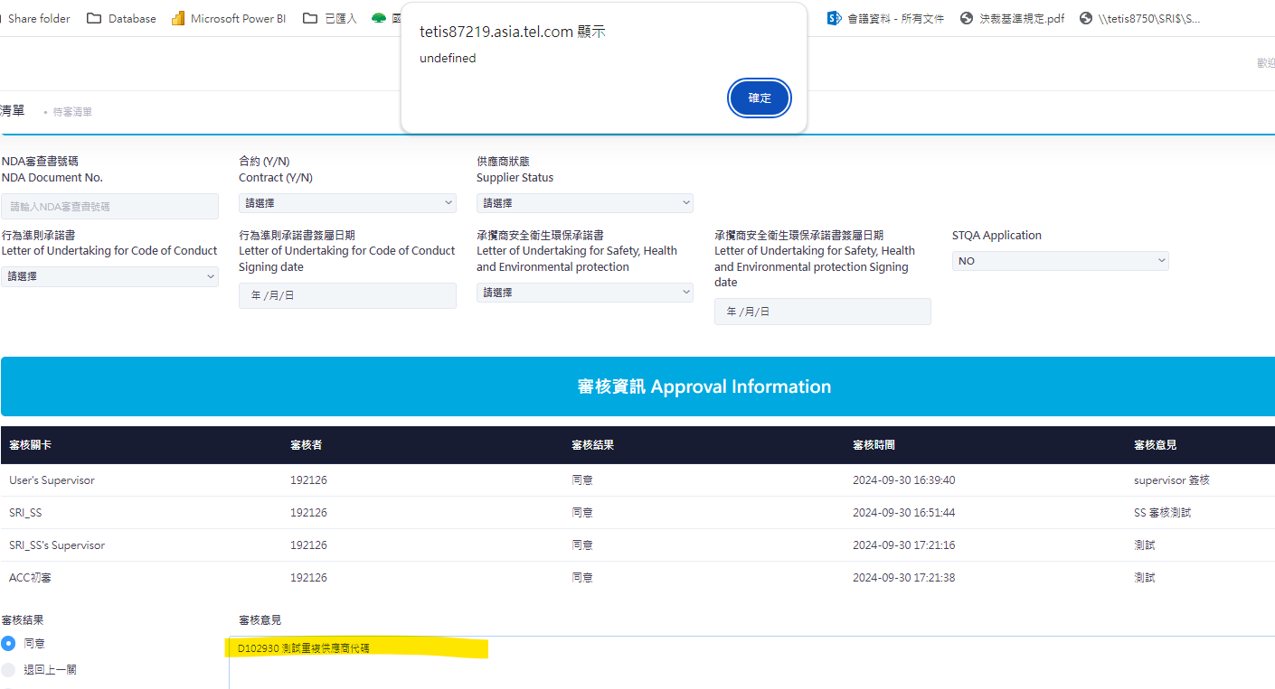
 | 2024-09-30 | 微調 | PQM-SS | IvyWang | 192126 |  | 因公司組織異動, 審核關卡需要調整名稱 | 這個我再通知Rick協助變更,或是可以Ivy自行變更 |  | 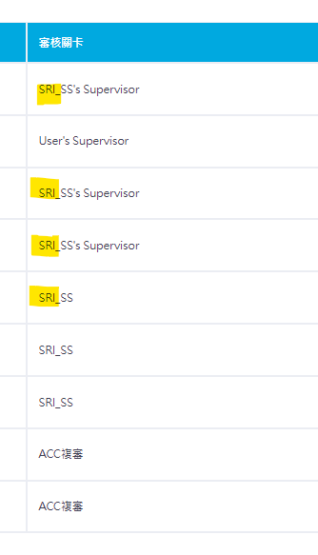

功能頁
NO. | 提出日期 | 類別 | 部門 | Name | 工號 | 測試階段 | 測試問題描述 | 希望改善的地方 | 狀態 | 圖片 | Ivy comment | Rick Resonse
 | 2024-09-30 | 微調 | PQM-SS | IvyWang | 192126 | 優化1 | 功能頁 "供應商重要資訊改版申請" ,更新為"供應商資訊變更申請" | 功能頁 "供應商重要資訊改版申請",統一變更為"供應商資訊變更申請" | 